処理概要
システム名 |  |  |  |  |  |  | 業務名 |  | システム名 | 画面ID | 画面名 |  | 作成日 | 作成者 | 更新日 | 更新者
レシピサイト |  |  |  |  |  |  | - |  | レシピサイト | 1 | ホーム画面 |  | 2023-02-28 | 朴海鎮、尹景湖 | 2023-03-01 | 尹景湖

1.処理概要
レシピ検索、推薦レシピ、レシピランキングを表示する画面

2.画面レイアウト

 | 【ホーム画面】

③
②
①
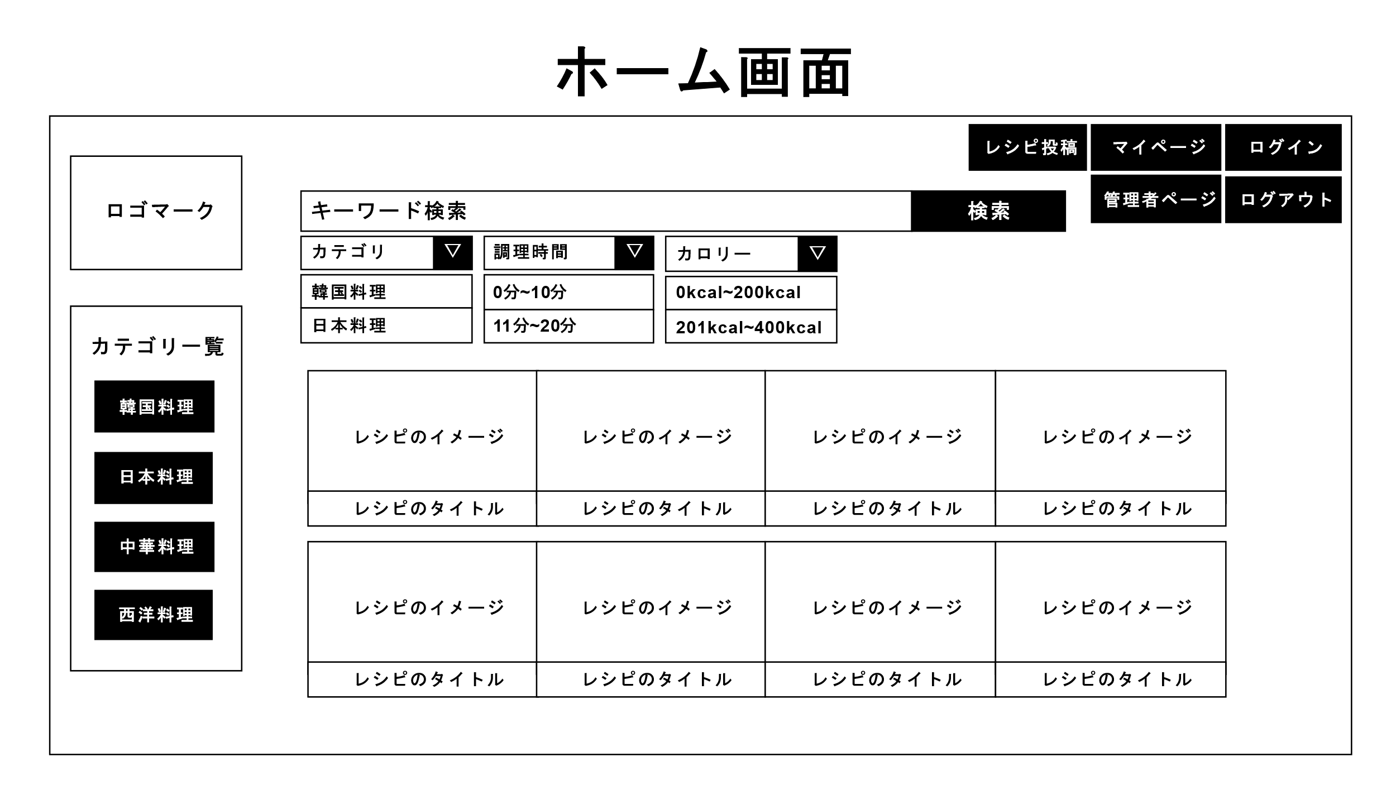
 |  |  |  |  |  |  |  |  |  |  |  |  |  |  |  |  | お気に入り버튼 없애기

⑦
④
⑤

⑥

3.操作概要

 | 初期表示：ホーム画面
 | アクション |  | ① | ログインボタン：クリックするとログインページに移動する。
 |  |  | ② | マイページボタン：クリックするとマイページに移動する。
 |  |  | ③ | レシピ投稿ボタン：クリックするとレシピ投稿ページに移動する。
 |  |  | ④ | 検索ボタン：クリックするとキーワードに基づいた検索結果が表示される。
 |  |  | ⑤ | カテゴリ一覧：各カテゴリを基準に検索を行う。
 |  |  | ⑥ | レシピイメージ：イメージをクリックすると、レシピの詳細ページに移動する。
 |  |  | ⑦ | ドロップダウンリスト：ボタンを押すとカテゴリ、調理時間、カロリーが選択できる。

 | 画面離脱時：特になし

4.メッセージ一覧
本画面で利用するメッセージは以下の通り
No |  | メッセージID |  |  |  | 種別 |  | メッセージ |  |  | 表示方法 | 説明
1 |  | W0001 |  |  |  | WARNING |  | 検索キーワードを入力してください。 |  |  | popup | 入力欄にキーワード無しで検索ボタンを押したら発生。
2 |  | I0002 |  |  |  | INFO |  | 検索結果が０件です。 |  |  | label表示
3
4
5

5.アクター（利用者）
本画面の利用者は以下の通り
No |  | 利用部門 |  |  | プロファイル名 |  |  |  | 説明（権限制御）
1 |  |  |  |  | システム管理者
2 |  |  |  |  | 一般ユーザー（会員）
3 |  |  |  |  | 一般ユーザー（非会員）

画面レイアウト
プロジェクト名 |  | 業務名 | システム名 | 画面ID | 画面名 | 作成日 | 作成者 | 更新日 | 更新者
レシピサイト |  | - | レシピサイト | 1 | ホーム画面 | 2023-02-28 | 朴海鎮、尹景湖 | 2023-02-28
レシピサイト
画面レイアウト

 | 【ログイン画面】

③
④
⑤

①
⑧

⑩
⑪
⑫
⑨
⑥
⑦
②

⑬

